Trang_bìa
Posts and Telecommunications Institute of Technology |  |  |  |  |  |  | Thiết kế |  | Tài liệu phát triển |  | Tên hệ thống |  |  | Website bán điện thoại di dộng |  |  |  | Người tạo |  | ThuanNM | Ngày tạo |  | 2023-12-10
 |  |  |  |  |  |  |  |  |  |  |  |  |  |  |  |  |  | Người cập nhật |  |  | Ngày cập nhật
 |  |  |  |  |  |  |  |  |  |  | Màn hình (ID) |  |  | RegisterPage |  | Màn hình (Tên) |  | Đăng Ký

 | Website bán điện thoại di dộng Tài liệu phát triển hệ thống

 | Version 1.0

 |  |  |  |  |  |  |  |  |  | 1. Mục đích |  |  |  | 7. Giao diện màn hình
 |  |  |  |  |  |  |  |  |  | 2. Giới hạn hoạt động |  |  |  | 8. Danh sách hạng mục
 |  |  |  |  |  |  |  |  |  | 3. Giới hạn hệ thống |  |  |  | 9. Khái quát chức năng
 |  |  |  |  |  |  |  |  |  | 4. Chức năng liên quan |  |  |  | 10. Xử lý chi tiết
 |  |  |  |  |  |  |  |  |  | 5. Không bao gồm
 |  |  |  |  |  |  |  |  |  | 6. Sơ đồ

Posts and Telecommunications Institute of Technology |  |  |  |  |  |  | Thiết kế |  | Tài liệu phát triển |  | Tên hệ thống |  |  | Website bán điện thoại di dộng |  |  |  | Người tạo |  | ThuanNM | Ngày tạo |  | 2023-12-10
 |  |  |  |  |  |  |  |  |  |  |  |  |  |  |  |  |  | Người cập nhật |  |  | Ngày cập nhật
 |  |  |  |  |  |  |  |  |  |  | Màn hình (ID) |  |  | RegisterPage |  | Màn hình (Tên) |  | Đăng Ký

 | Lịch sử chỉnh sửa

 | Ver |  | Ngày cập nhật |  |  | Nội dung cập nhật |  |  |  |  |  |  |  | Người cập nhật
 |  |  |  |  |  |  |  |  |  |  |  |  |  |  | Ngày duyệt |  | Người duyệt |  | Ngày duyệt |  |  | Người duyệt
 | 1 |  | 2018-12-10 |  |  | Tạo mới |  |  |  |  |  |  |  | ThuanNM

Posts and Telecommunications Institute of Technology |  |  |  |  |  |  | Thiết kế |  | Tài liệu phát triển |  | Tên hệ thống |  |  | Website bán điện thoại di dộng |  |  |  | Người tạo |  | ThuanNM | Ngày tạo |  | 2023-12-10
 |  |  |  |  |  |  |  |  |  |  |  |  |  |  |  |  |  | Người cập nhật |  |  | Ngày cập nhật
 |  |  |  |  |  |  |  |  |  |  | Màn hình (ID) |  |  | RegisterPage |  | Màn hình (Tên) |  | Đăng Ký

 | 1. Mục đích
 |  | - Dùng để đăng ký ghi nhận khách hàng, phục vụ quá trình mua hàng, thanh toán.
 |  | - Khách hàng phải ghi nhận thông tin của mình, giúp có thể đăng nhập cho những lần sau.
 |  | - Trong trường hợp người lao động muốn công khai hồ sơ của mình, thì bắt buộc người lao động phải điền đủ các trường dữ liệu bắt buộc
 |  | - Sau khi nhất nút Đăng ký, hệ thống sẽ kiểm tra và ghi vào cơ sỡ dữ liệu.
 |  |  | + Trường hợp phát sinh lỗi, hệ thống sẽ thông báo lỗi cho người dùng tại màn hình này.
 |  |  | + Nếu hoàn tất (cập nhật dữ liệu thành công), hệ thống sẽ quay lại màn hình đăng nhập và yêu cầu đăng nhập.

 | 2. Giới hạn hoạt động
 |  | Không có

 | 3. Giới hạn hệ thống
 |  | Không có

 | 4. Chức năng liên quan
 |  | Không có

 | 5. Không bao gồm
 |  | Không có

Posts and Telecommunications Institute of Technology |  |  |  |  |  |  | Thiết kế |  | Tài liệu phát triển |  | Tên hệ thống |  |  | Website bán điện thoại di dộng |  |  |  | Người tạo |  | NMThuan | Ngày tạo |  | 2023-12-10
 |  |  |  |  |  |  |  |  |  |  |  |  |  |  |  |  |  | Người cập nhật |  |  | Ngày cập nhật
 |  |  |  |  |  |  |  |  |  |  | Màn hình (ID) |  |  | RegisterPage |  | Màn hình (Tên) |  | Đăng Ký

Màn hình đăng ký
 | 6. Sơ đồ

Khởi động
hệ thống

Màn hình chính

Accounts
Users

 | Table

 |  |  | № | Loại | Tên |  |  |  |  |  |  | I/O | Ghi Chú
 |  |  | 1 | M | Accounts |  |  | Table Accounts để ghi nhận thông tin Tài khoản |  |  |  | I/O
 |  |  | 2 | M | Users |  |  | Table Users để ghi nhận thông tin cá nhân |  |  |  | I
 |  |  | 5
 |  |  | 6
 |  |  | 7
 |  |  | 8
 |  |  | 9
 |  |  | 10

 |  |  |  | ※ Loại (M: Master / T: Transaction table / Ⅰ: INI file / W: work table / V: view / S: stored procedures / L: SQL loader / F: file)

Thiết_kế
Posts and Telecommunications Institute of Technology |  |  |  | Thiết kế |  |  | Tài liệu phát triển |  |  |  |  | Tên hệ thống |  |  | Website bán điện thoại di dộng |  |  | Người tạo | ThuanNM | Ngày tạo | 2023-12-10
 |  |  |  |  |  |  |  |  |  |  |  |  |  |  |  |  |  | Người cập nhật |  | Ngày cập nhật
 |  |  |  |  |  |  |  |  |  |  |  | Màn hình (ID) |  |  | RegisterPage |  | Màn hình (Tên) | Đăng Ký

 | 7. Giao diện

 |  |  |  |  |  | *Hình giao diện chính
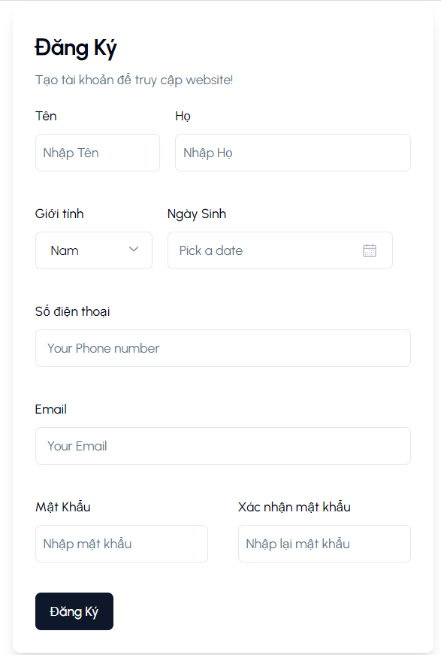

Posts and Telecommunications Institute of Technology |  |  |  | Thiết kế |  |  | Tài liệu phát triển |  |  |  |  | Tên hệ thống |  |  | Website bán điện thoại di dộng |  |  | Người tạo | ThuanNM | Ngày tạo | 2023-12-10
 |  |  |  |  |  |  |  |  |  |  |  |  |  |  |  |  |  | Người cập nhật |  | Ngày cập nhật
 |  |  |  |  |  |  |  |  |  |  |  | Màn hình (ID) |  |  | RegisterPage |  | Màn hình (Tên) | Đăng Ký

 | 8. Danh sách hạng mục

 |  | [Vùng hiển thị cố định]
 |  | № | Tên hạng mục |  | Control |  |  |  |  | Nội dung hiển thị |  |  |  |  |  |  | Ý nghĩa
 |  | 1 | Tên |  | TextView |  |  |  |  | Tên |  |  |  |  |  |  | Mô tả nội dung nhập cho người dùng
 |  | 2 | Họ |  | TextView |  |  |  |  | Họ |  |  |  |  |  |  | Mô tả nội dung nhập cho người dùng
 |  | 3 | Số điện thoại |  | TextView |  |  |  |  | Số điện thoại |  |  |  |  |  |  | Mô tả nội dung nhập cho người dùng
 |  | 4 | Email |  | TextView |  |  |  |  | Địa chỉ Email |  |  |  |  |  |  | Mô tả nội dung nhập cho người dùng
 |  | 5 | Mật Khẩu |  | TextView |  |  |  |  | Mật Khẩu |  |  |  |  |  |  | Mô tả nội dung nhập cho người dùng
 |  | 6 | Xác nhận mật khẩu |  | TextView |  |  |  |  | Mật Khẩu |  |  |  |  |  |  | Mô tả nội dung nhập cho người dùng

 |  | [Vùng nhập]
 |  | № | Tên hạng mục | Kiểu | Độ dài |  |  | Bắt buộc |  |  | I/O | Control |  | Format |  | Ghi chú
 |  | 1 | Tên | Chuỗi | 2< | tên | >10 |  | Y |  | In/Out | TextView
 |  | 2 | Họ | Chuỗi chữ | >2 |  |  |  | Y |  | In/Out | TextView
 |  | 3 | Giới tính | chuỗi | 3<x<4 |  |  |  | Y |  | In/Out | SelectBox
 |  | 4 | Ngày sinh | Date |  |  |  |  | Y |  | In/Out | <Date Picker> |  | dd/mm/yyyy
 |  | 5 | Số điện thoại | Chuỗi kí tự |  | 11 |  |  | Y |  | In/Out | TextView
 |  | 6 | Email | Chuỗi chữ | 255 |  |  |  | Y |  | In/Out | TextView
 |  | 7 | Mật Khẩu | Chuỗi chữ | >8 |  |  |  | Y |  | In/Out | TextView
 |  | 8 | Xác nhận mật khẩu | Chuỗi chữ | >8 |  |  |  | Y |  | In/Out | TextView

 |  | [Vùng nút]
 |  | № | Tên hạng mục |  | Control |  |  |  |  |  |  |  | Ghi chú
 |  | 1 | Giới tính |  | SelectBox
 |  | 2 | Chọn ngày sinh |  | <date picker>
 |  | 3 | Đăng ký |  | <Button>

Posts and Telecommunications Institute of Technology |  |  |  | Thiết kế |  |  | Tài liệu phát triển |  |  |  |  | Tên hệ thống |  |  | Website bán điện thoại di dộng |  |  | Người tạo | ThuanNM | Ngày tạo | 2023-12-10
 |  |  |  |  |  |  |  |  |  |  |  |  |  |  |  |  |  | Người cập nhật |  | Ngày cập nhật
 |  |  |  |  |  |  |  |  |  |  |  | Màn hình (ID) |  |  | RegisterPage |  | Màn hình (Tên) | Đăng Ký

 | 9. Khái quát chức năng
 |  | (1) Hiển thị ban đầu
 |  |  | 1. Hiển thị màn hình ở trạng thái ban đầu, Các field để rỗng

 |  | (2) Chọn Giới tính
 |  |  | 1. Nhấn vào ô giới tính
 |  |  | 2. Chọn vào ô giới tính theo bản thân.
 |  |  | Hệ thống ghi nhận giới tính sau khi đã chọn.

 |  | (3) Chọn ngày sinh
 |  |  | 1. Tương tự như giới tính, click chọn vào ô ngày sinh.
 |  |  | 2. Hiển thị DatePicker để người dùng chọn ngày, tháng, năm.
 |  |  | Sau khi chọn hoàn tất hiển thị kết quả ra trên màn hình, ghi nhận ngày sinh đã chọn

 |  | (4) Lưu Thông tin đăng ký của Khách hàng
 |  |  | 1. Nhấn button "Lưu Thông Tin" để xử lý
 |  |  | 2. Kiểm tra thông tin ở các trường bắt buộc
 |  |  | Nếu có lỗi, thông báo lỗi tại màn hình này
 |  |  | Lưu thành công thì quay lại màn hình chính của ứng dụng

Posts and Telecommunications Institute of Technology |  |  |  | Thiết kế |  |  | Tài liệu phát triển |  |  |  |  | Tên hệ thống |  |  | Website bán điện thoại di dộng |  |  | Người tạo | ThuanNM | Ngày tạo | 2023-12-10
 |  |  |  |  |  |  |  |  |  |  |  |  |  |  |  |  |  | Người cập nhật |  | Ngày cập nhật
 |  |  |  |  |  |  |  |  |  |  |  | Màn hình (ID) |  |  | RegisterPage |  | Màn hình (Tên) | Đăng Ký

 | 10. Xử lý chi tiết
 |  | (1) Hiển thị ban đầu
 |  |  | Xem chi tiết
 |  | (2) Chọn Giới tính
 |  |  | Xem chi tiết
 |  | (3) Chọn ngày sinh
 |  |  | Xem chi tiết
 |  | (4) Lưu Thông tin đăng ký của Khách hàng
 |  |  | Xem chi tiết

Xử lý 1.2
Posts and Telecommunications Institute of Technology |  |  |  |  |  | Thiết kế | Tài liệu phát triển | Tên hệ thống | Website bán điện thoại di dộng |  | Người tạo | ThuanNM | Ngày tạo | 2023-12-10
 |  |  |  |  |  |  |  |  |  |  | Người cập nhật |  | Ngày cập nhật
 |  |  |  |  |  |  |  | Màn hình (ID) | RegisterPage | Màn hình (Tên) | Đăng Ký

 | 10. Xử lý chi tiết
 |  | (2) Chọn Giới tính
 |  |  | 1. Nhấn ô để thực hiện xử lý
 |  |  | 2. Hiển thị select box để người dùng chọn option
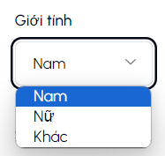

 |  |  |  |  | Giao diện minh hoạ

 |  |  | 3. Ghi nhận giá trị mà người dùng chọn
 |  |  |  | * Lấy danh sách giới tính, dạng enum ["male", "female", "other"] nhưng hiển thị sẽ là ["nam", "nữ", "khác"].
 |  |  |  | * yêu cầu không được bỏ trống.

Xử lý 1.3
Posts and Telecommunications Institute of Technology |  |  |  |  |  | Thiết kế | Tài liệu phát triển | Tên hệ thống | Website bán điện thoại di dộng |  |  | Người tạo | ThuanNM | Ngày tạo | 2023-12-10
 |  |  |  |  |  |  |  |  |  |  |  | Người cập nhật |  | Ngày cập nhật
 |  |  |  |  |  |  |  | Màn hình (ID) | RegisterPage |  | Màn hình (Tên) | Đăng Ký

 | 10. Xử lý chi tiết
 |  | (3) Thay đổi ngày sinh
 |  |  | 1. Nhấn vào ô Ngày Sinh để chọn ngày sinh của bản thân
 |  |  | 2. Hiển thị DatePicker để người dùng chọn ngày, tháng năm
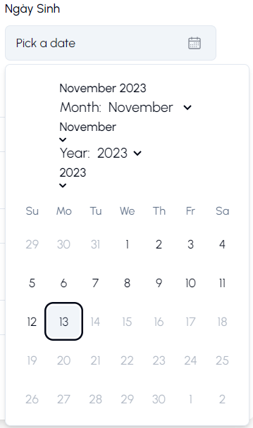
Date Picker để chọn ngày sinh

Chọn Tháng sinh
Chọn Năm Sinh

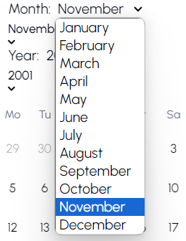
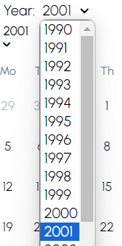

 |  |  |  | a. Hiển thị ngày tháng năm sinh của khác hàng trên DatePicker. |  |  |  |  | Hình minh hoạ
 |  |  |  | b. click vào ngày trên date picker để chọn
 |  |  |  |  | Hiển thị ngày đã chọn ra View
 |  |  |  | c. click ra ngoài để CANCEL thao tác chọn ngày sinh |  |  |  |  |  | * giới hạn thời gian: từ năm 1950 đến hiện tại
 |  |  |  |  | Quay lại trạng thái ban đầu
 |  |  |  | d. có 2 button mũi tên có thể di chuyển qua lại giữa các tháng trong năm

